葷食月菜單
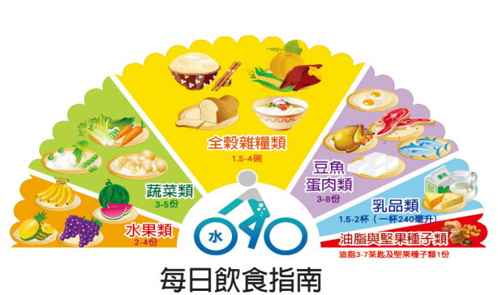
大西國中 葷食菜單 |  |  |  |  | 107年11月
 | 週一 | 週二 | 週三 | 週四 | 週五
日期 |  |  |  | 2018-11-01 | 2018-11-02
主食 |  |  |  | 白米飯 | 紫米飯
主菜 |  |  |  | 梅干絞肉 | 薑燒肉片
副菜 |  |  |  | 海味蒸蛋 | 金沙油腐
青菜 |  |  |  | 時令蔬菜 | 時令蔬菜
湯 |  |  |  | 洋芋排骨湯 | 紅豆薏仁湯
附餐 |  |  |  | 保久豆漿
日期 | 2018-11-05 | 2018-11-06 | 2018-11-07 | 2018-11-08 | 2018-11-09
主食 | 白米飯 | 糙米飯 | 麻油蛋飯 | 白米飯 | 麥片飯
主菜 | 麻油雞 | 黑胡椒豬柳 | 蜜汁腿排*1 | 黃金柳葉魚*2 | 紅燒肉丁
副菜 | 鮮炒三絲 | 塔香海茸 | 滷什錦 | 蕃茄豆腐 | 蛋酥白菜
青菜 | 時令蔬菜 | 時令蔬菜 | 時令蔬菜 | 時令蔬菜 | 時令蔬菜
湯 | 紫菜蛋花湯 | 筍香排骨湯 | 白玉丸片湯 | 玉米穗湯 | 冬瓜米苔目
附餐 |  | 水果 |  | 鮮奶
日期 | 2018-11-12 | 2018-11-13 | 2018-11-14 | 2018-11-15 | 2018-11-16
主食 | 白米飯 | 糙米飯 | 白油麵 | 白米飯 | 五穀飯
主菜 | 瓜仔燒雞 | 花生滷肉 | 咖哩肉醬 | 砂鍋魚丁 | 起司雞排*1
副菜 | 美式炒蛋 | 泰式茄香豆腐 | 麥克雞塊*2 | 鮮瓜總匯 | 滷味小點
青菜 | 時令蔬菜 | 時令蔬菜 | 時令蔬菜 | 時令蔬菜 | 時令蔬菜
湯 | 金菇蔬菜湯 | 黃瓜魚丸湯 | 玉米濃湯 | 裙帶豆腐湯 | 薑汁地瓜湯
附餐 |  | 水果 |  | 優酪乳
日期 | 2018-11-19 | 2018-11-20 | 2018-11-21 | 2018-11-22 | 2018-11-23
主食 | 白米飯 | 糙米飯 | 什錦炒麵 | 白米飯 | 地瓜飯
主菜 | 蕃茄菇菇雞 | 蔥爆肉絲 | 鮮嫩雞腿*1 | 糖醋魚丁 | 蒜燒小封肉
副菜 | 丁香豆干 | 家常豆腐 | 蒲瓜貢丸片 | 南瓜炒蛋 | 泡菜冬粉
青菜 | 時令蔬菜 | 時令蔬菜 | 時令蔬菜 | 時令蔬菜 | 時令蔬菜
湯 | 關東煮湯 | 鮮蔬米粉湯 | 酸菜豬血湯 | 養生菇菇湯 | 珍珠豆奶
附餐 |  | 水果 |  | 鮮奶
日期 | 2018-11-26 | 2018-11-27 | 2018-11-28 | 2018-11-29 | 2018-11-30
主食 | 白米飯 | 糙米飯 | 漢堡麵包*1 | 白米飯 | 小米飯
主菜 | 咖哩雞丁 | 香酥鹹魚*1 | 香雞堡*1 | 韓式燒肉 | 香草腿排*1
副菜 | 芋香四喜 | 花瓜肉燥 | 玉米炒蛋 | 芹香干片 | 培根洋芋燒
青菜 | 時令蔬菜 | 時令蔬菜 | 時令蔬菜 | 時令蔬菜 | 時令蔬菜
湯 | 冬瓜海結湯 | 榨菜肉絲湯 | 客家鹹粥 | 養生藥膳湯 | 綠豆QQ湯
附餐 |  | 水果 |  | 保久豆漿
和峰食品有限公司 竹南鎮崎頂里13鄰崎頂5號 電話:037-580036 傳真:037-584300
衛生管理人員： 午餐秘書： 校長：

